상품제안서
써모스 진공단열 빨대 보틀 FFI-400FK | 상품코드: F15343

 |  |  |  |  |  |  | 02-412-0044 | www.easy1.co.kr
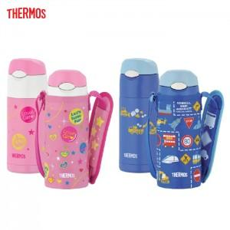

【상세/제작정보】

【인쇄/포장옵션】 | / 포장지포장

【공급단가】 | 수량 | 50~ | 100~ | 500~ | 1,000~ | 2,000~
*VAT별도 | 단가 | 27,300원 | 26,880원 | 26,250원 | 25,200원 | 24,140원

【상품 URL】 | http://www.easy1.co.kr/src/goods_detail.php?gdno=15343

